Instruções
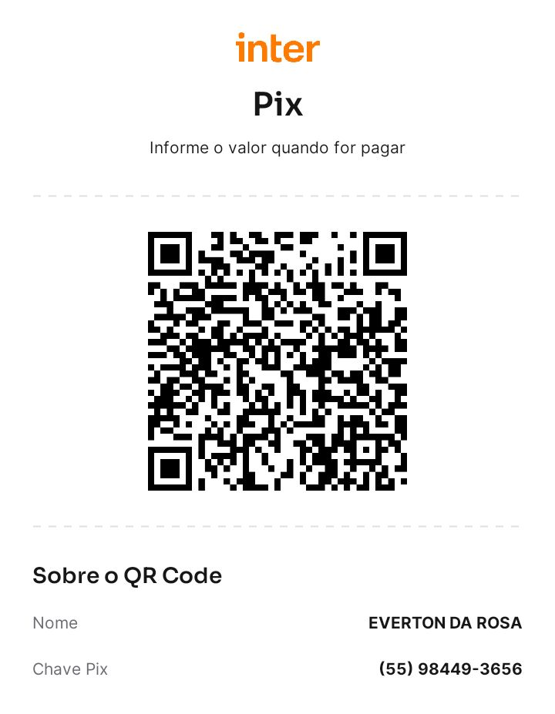
Objetivo da pasta de trabalho:
Facilitar o cálculo, o acompanhamento, a análise e a publicação da Receita Corrente Líquida e da Despesa Total com Pessoal.

Esta pasta de trabalho implementa os modelos constantes no MDF 12ª edição (válido para 2022) dos Anexos 3 do RREO (RCL) e 1 do RGF (Despesa Com Pessoal).
Os anexos implementados são os referentes à Municípios.
A pasta de trabalho está parametrizada para realizar o cálculo de acordo com as orientações do MDF 12ª edição (válido para 2022).
Entretanto é possível implementar qualquer outra metodologia e fazer qualquer ajuste entendido como necessário para casos específicos.

Versão do MS Office requerida:
MS Office 2019 ou superior. MS Excel 2019 ou superior.

Política de Licenciamento:
Esta pasta de trabalho pode ser utilizada, modificada e distribuída livremente, desde que seja feita a menção ao desenvolvedor original.

Desenvolvedor Original:
Everton da Rosa
everton3x@gmail.com

Política de Suporte:
Por se tratar de conteúdo gratuíto, não é oferecido suporte, exceto se contratado à parte.
Entretanto, caso encontre algum erro ou tenha sugestão de melhoria, fique à vontade para contatar o desenvolvedor.

Instruções gerais de uso:
As planilhas estão separadas por tipo:
Laranja: digitação de dados;
Verde: Anexos do RREO e RGF para impressão;
Azul: Dashboards

Existem planilhas ocultas que servem de apoio aos cálculos.
As planilhas Verdes e Azuis estão protegidas sem senha. Isso tem a finalidade de evitar alterações acidentais, visto que elas se destinam a visualização e impressão.

Instruções das planilhas Laranja:
As planilhas cujas guias tem a cor laranja, são destinadas à digitação dos dados.
Os campos para inserção de dados possuem fundo cinza.
As demais células são de parametrização ou de fórmulas.

Planilha [Parâmetros]:
Nesta planilha devem ser informados os parâmetros gerais.
O principal deles é [Data-base], no formato dd/mm/aaaa.
A data-base corresponde ao último dia do período de referência dos cálculos.

Planilha [Receita Prevista]:
Nesta planilha são digitados os valores das previsões receitas que compõe o cálculo da RCL.
Os valores irão compor a coluna PREVISÃO ATUALIZADA do anexo 3 do RREO (RCL).
Os valores informados devem corresponder à previsão atualizada da receita na data-base.
Não é necessário digitar a previsão em todas as receitas e em todas as datas-base. As fórmulas buscam, para cada receita, a última previsão digitada.
Portanto, deve-se digitar para a data-base de 31/01/XX as previsões para todas as receitas e, para os meses seguintes do ano, digitar apenas as previsões alteradas.

Os campos de parâmetros são as colunas iniciais com fundo branco:
Marcador de linha: um dos marcadores de linha disponíveis (selecionar de acordo com a lista disponível em cada célula). Eles indicam em qual linha será incluído o valor.
Discriminação: Upcional, porém recomendado. O nome da receita.
Filtro: Opcional, porém recomendado. Indicação de qual codificação se deve buscar o valor.
A coluna "Última Previsão" possui uma fórmula para buscar a última previsão disponível para cada receita.
As demais colunas (cujo cabeçalho é uma data), correspondem aos valores da receita prevista atualziada total do ano naquelas datas-base.

Ao digitar os valores, lembre-se de que as deduções devem ser informadas com o sinal negativo (-). As demais receitas, se quiser descontar da respectiva linha também devem ser informadas com sinal trocado.

Planilha [Receita Arrecadada]:
Esta planilha é semelhante à [Receita Prevista], porém nas colunas de data-base deve ser informada a receita arrecadada mensal.
Ela tem uma coluna de fórmula chamada "auxiliar" que indica se o valor é somado ou deduzido. Ela é necessária para auxiliar a montagem dos Dashboards.

Planilha [Despesa Liquidada]:
O MDF preconiza que a despesa considerada é a liquidada, acrescida dos restos a pagar não processados do ano, no encerramento do exercício.

As colunas de parâmetros são as sguintes:
Discriminação: Nome da despesa. Opcional, mas recomendado.
Acumula: linha do anexo 1 do RGF em que ocorre a acumulação.
Deduz: linha do anexo 1 do RGF em que ocorre a acumulação nas deduções.
Filtro: codificação da despesa a se considerada. Opcional, mas recomendado.

Os valores informados nas colunas de data-base deve ser a liquidada mensal.
Caso deseje excluir algum valor, deve-se informar com valor negativo.

Planilha [RP Não Processados]:
Preenchimento semelhante à planilha [Despesa Liquidada], porém apenas nas datas-base de 31/12/XX.
Recebe os valores empenhados e não liquidados no exercício de referência.

Instruções para as planilhas Verdes (anexos do RREO e RGF):
Essas planilhas se destinam à conferência e emissão dos anexos 1 do RGF e 3 do RREO.

Para mudar a data-base, deve-se alterar o campo [Data-base] da planilha [Parâmetros].

Ambas planilhas possuem ao final um campo para notas explicativas. Ele pode ser digitado (não está bloqueado), porém, caso precise aumentar a altura da linha, será necessário desproteger a planilha.

Instruções para as planilhas Azuis (Dashboards):
Os dashboards destinam-se a apresentar alguns indicadores a respeito da RCL e da Despesa com pessoal.

Para mudar a data-base, deve-se alterar o campo [Data-base] da planilha [Parâmetros].

Foram elaborados 2 modelos:
A planilha [Dashboard] traz um dashboard claro, mais adequado à impressão.
Já a planilha [Dashboard Dark] tem um dashboard com tema escuro, para quem prefere esse tipo de tema de cores.

Considerações finais:
Este é um trabalho voluntário, por isso não há suporte garantido, exxceto se contratado à parte.

Caso encontre erros ou tenha sugestões de melhoria, ficarei feliz em corrigir ou implantá-las se for o caso.

Caso goste do meu trabalho, que tal me pagar um café?

PIX
Copia-e-Cola
00020101021126360014br.gov.bcb.pix0114+55559844936565204000053039865802BR5915EVERTON DA ROSA6012TRES DE MAIO62070503***6304E4F2

Ou QR Code

Dashboard
Receita Corrente Líquida e Despesa com Pessoal
SETEMBRO DE 2022
Município de Independência/RS
Poder Executivo

Índice atual | 43.46%
Diferença até o limite máximo | 10.54%
Extrapolou o limite máximo | 0.00%
Índice de Gasto com Pessoal
RCL
36.937.598,42
DTP
43,46%
Limite
Máximo
54,00%
19.946.303,15
Limite
Prudencial
51,30%
18.948.987,99
Limite de
Alerta
48,60%
17.951.672,83

16.053.022,40

Evolução da RCL e da DTP
 | RCL Ajustada | DTP
0 | - | -
0 | - | -
0 | - | -
0 | - | -
0 | - | -
0 | - | -
0 | - | -
0 | - | -
0 | - | -
0 | - | -
0 | - | -
0 | - | -
Componentes da RCL (Receita Corrente Bruta)
 | Valor
Transferências Correntes | 37,117,140.96
Receita Patrimonial | 3,767,714.92
Impostos, Taxas e Contribuições de Melhoria | 3,644,327.63
Contribuições | 1,357,725.47
Outras Receitas Correntes | 299,569.79
Receita de Serviços | 26,159.50
Receita Agropecuária | -
Receita Agropecuária | -
Componentes da DTP (Despesa Bruta)
 | Valor
Ativos | 16,996,536.12
Inativos/Pens. | 3,301,163.38
Terceirização | 4,329.53
Exec. Financeira | -

Evolução do Índice de Pessoal
 | Completa o gráfico | Limite prudencial | Limite de alerta | Índice de pessoal
 | 0% | 51.30% | 48.60% | 0.00%
 | 0% | 51.30% | 48.60% | 0.00%
 | 0% | 51.30% | 48.60% | 0.00%
 | 0% | 51.30% | 48.60% | 0.00%
 | 0% | 51.30% | 48.60% | 0.00%
 | 0% | 51.30% | 48.60% | 0.00%
 | 0% | 51.30% | 48.60% | 0.00%
 | 0% | 51.30% | 48.60% | 0.00%
 | 0% | 51.30% | 48.60% | 0.00%
 | 0% | 51.30% | 48.60% | 0.00%
 | 0% | 51.30% | 48.60% | 0.00%
 | 0% | 51.30% | 48.60% | 0.00%
Componentes da RCL (Deduções)
 | Valor
Dedução de Receita para a Formação do FUNDEB | 5,281,417.37
Rendimentos de Aplicações de Recursos Previdenciários | 2,646,435.85
Contrib. Do Servidor para o Plano de Previdência | 1,167,186.63
Compensação Financ. Entre Regimes de Previdência | -
Componentes da DTP (Deduções)
Inat./Pens. RPPS | 3,301,163.38
Decisão Judicial | 774,172.96
Indenizações | 170,774.54
Exercícios Ant. | 2,895.75

Fonte: Sistema MS Excel 2019, Unidade Responsável Serviço de Contabilidade. Emissão: 26/10/2022, às 16:32:17

Dashboard Dark
Receita Corrente Líquida e Despesa com Pessoal
SETEMBRO DE 2022
Município de Independência/RS
Poder Executivo

Índice atual | 43.46%
Diferença até o limite máximo | 10.54%
Extrapolou o limite máximo | 0.00%
Índice de Gasto com Pessoal
RCL
36.937.598,42
DTP
43,46%
Limite
Máximo
54,00%
19.946.303,15
Limite
Prudencial
51,30%
18.948.987,99
Limite de
Alerta
48,60%
17.951.672,83

16.053.022,40

Evolução da RCL e da DTP
 | RCL Ajustada | DTP
0 | - | -
0 | - | -
0 | - | -
0 | - | -
0 | - | -
0 | - | -
0 | - | -
0 | - | -
0 | - | -
0 | - | -
0 | - | -
0 | - | -
Componentes da RCL (Receita Corrente Bruta)
 | Valor
Transferências Correntes | 37,117,140.96
Receita Patrimonial | 3,767,714.92
Impostos, Taxas e Contribuições de Melhoria | 3,644,327.63
Contribuições | 1,357,725.47
Outras Receitas Correntes | 299,569.79
Receita de Serviços | 26,159.50
Receita Agropecuária | -
Receita Agropecuária | -
Componentes da DTP (Despesa Bruta)
 | Valor
Ativos | 16,996,536.12
Inativos/Pens. | 3,301,163.38
Terceirização | 4,329.53
Exec. Financeira | -

Evolução do Índice de Pessoal
 | Completa o gráfico | Limite prudencial | Limite de alerta | Índice de pessoal
 | 0% | 51.30% | 48.60% | 0.00%
 | 0% | 51.30% | 48.60% | 0.00%
 | 0% | 51.30% | 48.60% | 0.00%
 | 0% | 51.30% | 48.60% | 0.00%
 | 0% | 51.30% | 48.60% | 0.00%
 | 0% | 51.30% | 48.60% | 0.00%
 | 0% | 51.30% | 48.60% | 0.00%
 | 0% | 51.30% | 48.60% | 0.00%
 | 0% | 51.30% | 48.60% | 0.00%
 | 0% | 51.30% | 48.60% | 0.00%
 | 0% | 51.30% | 48.60% | 0.00%
 | 0% | 51.30% | 48.60% | 0.00%
Componentes da RCL (Deduções)
 | Valor
Dedução de Receita para a Formação do FUNDEB | 5,281,417.37
Rendimentos de Aplicações de Recursos Previdenciários | 2,646,435.85
Contrib. Do Servidor para o Plano de Previdência | 1,167,186.63
Compensação Financ. Entre Regimes de Previdência | -
Componentes da DTP (Deduções)
Inat./Pens. RPPS | 3,301,163.38
Decisão Judicial | 774,172.96
Indenizações | 170,774.54
Exercícios Ant. | 2,895.75

Fonte: Sistema MS Excel 2019, Unidade Responsável Serviço de Contabilidade. Emissão: 26/10/2022, às 16:32:17

